界面&功能
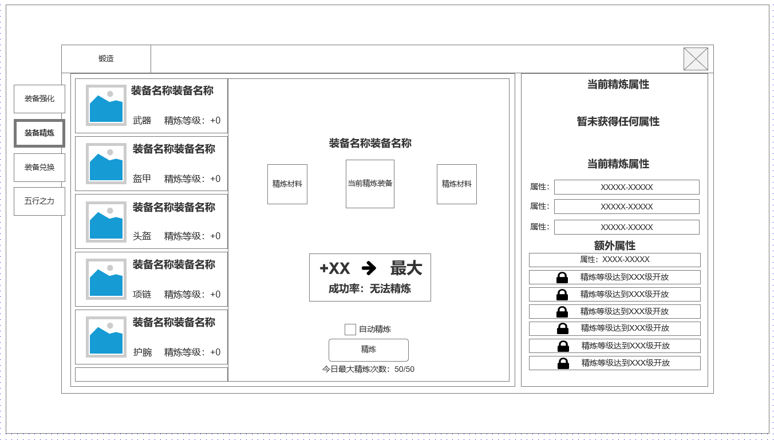
锻造-装备精炼系统 |  |  |  | 功能基础规则

 | 功能入口 |  |  |  |  | 精炼 相关基础规则和清单
 |  |  |  |  | 1.设计目的是什么 |  | 6功能点清单
 | 1.主界面右侧功能图标入口进入 |  |  |  | ▶ | 显示以装备栏位为基础的培养功能-装备精炼 | 模块 | 类型 | 内容 | 优先级
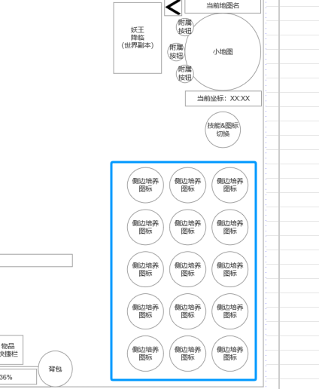
 |  |  |  |  | ▶ | 显示精炼相关属性数据，精良额外等级加成，精炼消耗等 | 技能界面 | UI和资源 | 锻造界面UI主入口图标 | 1
 |  |  |  |  | 2.基本规则 |  |  | UI和资源 | 锻造界面强化页签UI界面 | 1
 |  |  |  |  | ▶ | 消耗指定材料和货币，对装备栏位进行精炼，以+X表示对应精炼等级。 |  | UI和资源 | 各尺寸技能图标 | 1
 |  |  |  |  | ▶ | 每升1级获得对应属性加成 |  | 功能逻辑 | 功能开放 | 3
 |  |  |  |  | ▶ | 全部部位升到一定等级后激活精炼额外属性。 |  | 功能逻辑 | 装备部位精良，单部位属性显示 | 1
 |  |  |  |  | ▶ | 精炼相关属性只影响装备部位和玩家实际穿戴装备，替换装备无关 |  | 功能逻辑 | 装备部位当前装备图标显示 | 1
 |  |  |  |  | 3.解锁方式 |  |  | 功能逻辑 | 装备精炼当前装备精炼条件，消耗，成功率，自动精炼 | 1
 |  |  |  |  | ▶ | 满足对应强化条件后开启主界面右侧功能图标入口 |  | 功能逻辑 | 装备精炼额外属性条件满足，属性激活 | 2
 |  |  |  |  | 4关联功能 |  |  | 功能逻辑 | 装备精炼最大精炼等级 | 1
 |  |  |  |  | ▶ | 主界面，影响各功能功能开放 | 7.各功能逻辑流程
 |  |  |  |  | ▶ | 锻造主页面中装备精炼1级分页面 |  | 功能开放
 |  |  |  |  | ▶ | 装备系统 |  | ▶ | 满足对应强化条件后开启主界面右侧功能图标入口
 |  |  |  |  |  |  |  | 显示内容
 |  |  |  |  |  |  |  | ▶ | 部位精炼，当前选中部位精炼属性显示，无需角色穿戴对应部位装备
 |  |  |  |  |  |  |  | ▶ | 消耗指定材料货币满足点击精炼条件
 |  |  |  |  |  |  |  | ▶ | 点击自动精良可根据默认顺序，消耗依次自动强化各部位，直到资源耗尽或每日限定次数耗尽。
 |  |  |  |  |  |  |  | ▶ | 显示获得装备额外精炼属性所需满足需求，属性加成奖励
 |  |  |  |  |  |  |  | ▶ | 每满足1条精炼等级条件，解锁1项单独配置的属性加成奖励

精炼界面 |  |  |  | 功能详细规则

 | 精炼界面设计
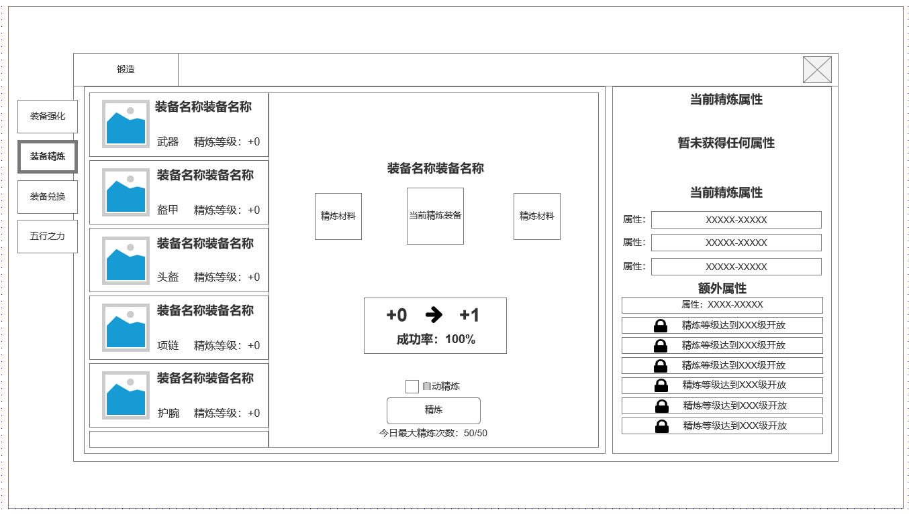

1
 |  | 1.锻造界面1级页签 |  |  | 1.锻造界面1级页签
 |  | ▶ | 强化页签 |  | ▶ | 强化页签
 |  | ▶ | 装备精炼 |  | ▶ | 装备精炼
3
 |  | ▶ | 装备兑换 |  | ▶ | 装备兑换
 |  | ▶ | 五行之力 |  | ▶ | 五行之力

 |  | 2.装备精炼部位及当前装备图标显示 |  |  | 2.装备精炼部位及当前装备图标显示
 |  | ▶ | 显示当前装备图标 |  | ▶ | 显示当前装备图标：和当前角色实际穿戴装备相吻合，未穿戴装备则显示槽位图标
 |  | ▶ | 显示装备名称 |  | ▶ | 显示装备名称：显示当前装备完整名称
 |  | ▶ | 显示装备部位 |  | ▶ | 显示装备部位：显示装备部位类型
 |  | ▶ | 显示精炼等级 |  | ▶ | 显示精炼等级：显示当前精炼等级，最大精炼等级为12级

6
2
4
 |  | 3.当前选中精炼装备 |  |  | 3.当前选中精炼装备
 |  | ▶ | 显示当前选中精炼装备图标 |  | ▶ | 显示当前选中精炼装备图标，和左侧选中的精炼部位列表吻合
 |  | ▶ | 显示当前精炼所需材料 |  | ▶ | 显示当前精炼所需材料，名称，消耗数量

 |  | 4.当前选中强化部位当前精炼等级成功率 |  |  | 4.当前选中强化部位当前精炼等级成功率
 |  | ▶ | 显示精炼等级变化 |  | ▶ | 显示精炼等级变化：升到最大时
 |  | ▶ | 显示成功率 |  | ▶ | 显示成功率

 |  | 5.精炼操作区 |  |  | 5.精炼操作区
 |  | ▶ | 自动精炼 |  | ▶ | 自动精炼：勾选后将根据左侧默认精炼部位列表顺序依次进行精良操作。如失败则继续精炼同一部位，如成功则精炼下一部位。
 |  | ▶ | 精炼按钮 |  | ▶ | 精炼按钮：按当前条件默认精炼当前选中精炼部位1次
 |  | ▶ | 每日最大精炼次数（涉及成功率，必须加单日培养上限） |  | ▶ | 每日最大精炼次数（涉及成功率，必须加单日培养上限）：精炼次数所有部位本日共用

5
 |  | 6.当前精良部位精炼相关详细信息 |  |  | 6.当前精良部位精炼相关详细信息
 |  | ▶ | 当前精炼属性 |  | ▶ | 当前精炼属性：最少无任何属性，最多3条不同属性
 |  | ▶ | 下一级精炼属性 |  | ▶ | 下级精炼属性：最少无任何属性，最多3条不同属性
 |  | ▶ | 精炼额外属性显示区域 |  | ▶ | 额外精炼属性显示区域：根据当前部位精炼等级解锁，每次解锁会附加一条属性加成
未标注界面示意图

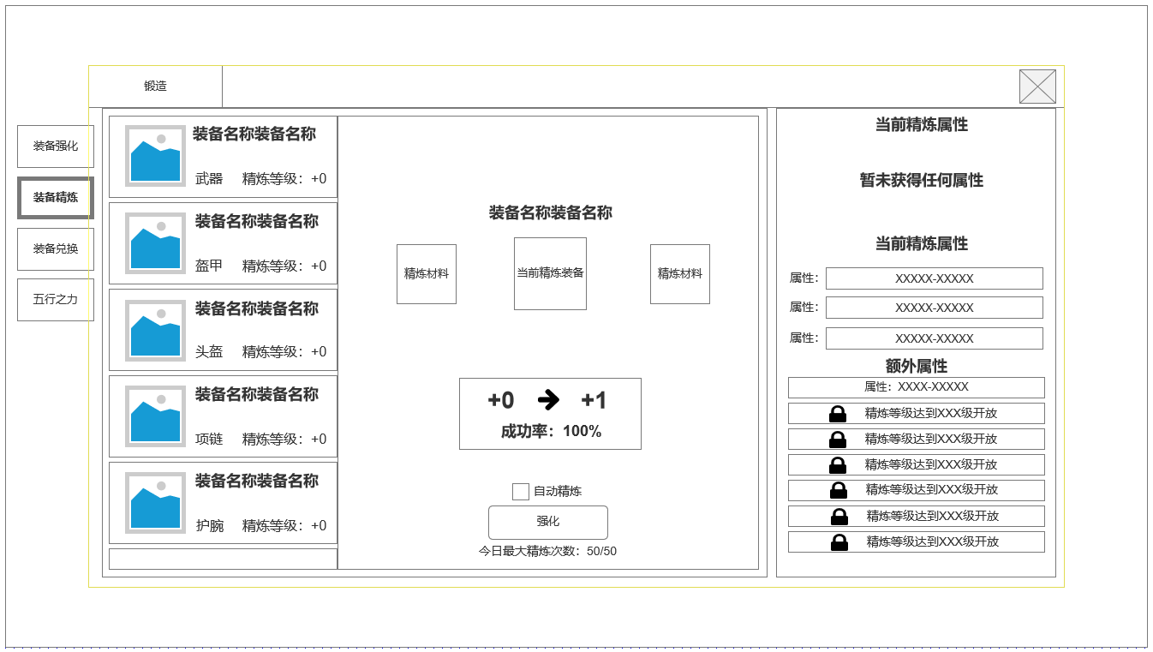

达到最大精炼等级

参考界面
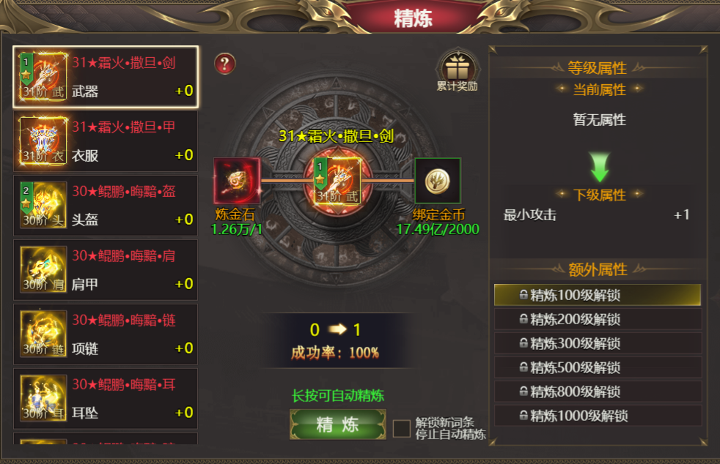
参考图

 | 参考游戏

